상품제안서
[액센] B511 초고속충전 10000mAh 케이블일체형 잔량표시 보조배터리 1P | 상품코드: F31201

 |  |  |  |  |  |  | 02-412-0044 | www.easy1.co.kr
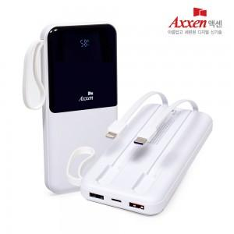

【상세/제작정보】 | ** 배송비- 한박스 40개 / 5000원별도

【인쇄/포장옵션】 | 레이저, 풀칼라 / 포장지포장

【공급단가】 | 수량 | 50~ | 100~ | 500~ | 1,000~ | 2,000~
*VAT별도 | 단가 | 14,100원 | 13,600원 | 12,800원 | 12,500원 | 12,000원

【상품 URL】 | http://www.easy1.co.kr/src/goods_detail.php?gdno=31201

